Sheet1
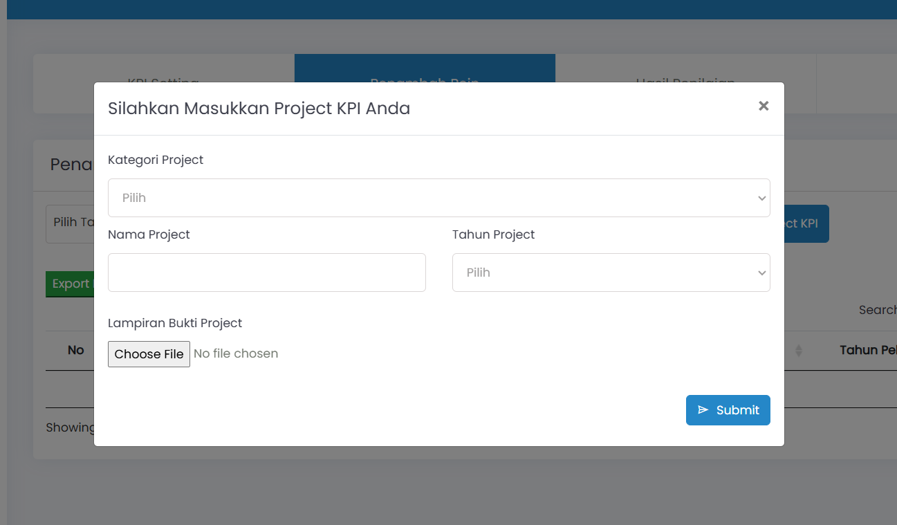
No | Menu | Fitur | Detail | form penambah poin
1 | Login | Halaman Login
2 | Data Karyawan | Data Karyawaan | 1. No 2. NIP 3. Nama 4. Jabatan 5. Dept 6. Lokasi Kerja 7. email 8. Upah
3 | KPI | Pengajuan KPI | 1. KPI Individu 2. KPI dept (Mengikuti form excel)
4 |  | Pengajuan Penilaian KPI | Penilaian bisa di input setelah kpi di setujui oleh HC
5 | Kondite | Kondite | dapat tambah kondite dan daftar kondite karyawan
6 | Master pengurang poin dan penambah poin | master poin
7 | Penambah poin | Penambah Poin | melihat dari master poin
8 | Kalibrasi | Kalibrasi | 1. Hasil final KPI dikurangi pengurang poin dan penambah poin (melihat dari katedori yg di ppt) 2. munculkan detail : 1. No 2. NIP 3. Nama 4. Jabatan 5. Dept 6. Lokasi Kerja 7. email 8. Poin KPI 9. Pengurang KPI 10. KPI - Penilaian 11. poin 10 + Penambah Ppoin 12. Kategori seperti di ppt(poor,fair,good,dll) 13. Upah 14. Bonus diterima

